가정용
견 적 서

성심안과 |  | 귀하
전화 :
팩스 :
담당 :

아래와 같이 견적합니다.

견 적 합 계 : | ₩968,000
견 적 일 자 : | 2014-03-17
결 재 조 건 :

품 명 | 규 격 | 수 량 | 단 가 | 금 액 | 세 액 | 합 계 액
 |  |  |  | - | - | -
슬림테스크탑 | HP 400-213kr P21 |  | 700,000 | - | - | -
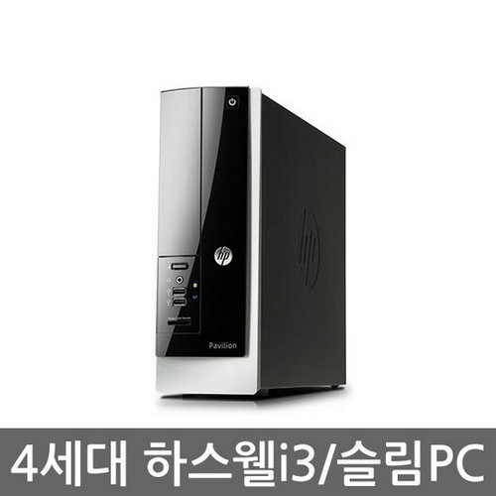
(기본형) |  |  |  | - | - | -
 | 인텔 i5-4130 듀얼코어 |  |  |  |  | -
 | 4GB DDR3 PC3-16000 (max 16GB) |  |  | - | - | -
 | 500GB SATA 6G 7200rpm HDD |  |  | - | - | -
 | intel HD4400 Graphics |  |  | - | - | -
 | usb 2.0 x 4ea / usb 3.0 x 4ea |  |  | - | - | -
 | D-sub x 1ea / DVI x 1ea |  |  | - | - | -
 | Supermulti DVD RW |  |  | - |  | -
 | Windows 8.1 |  |  | - | - | -
 |  |  |  | - | - | -
슬림데스크탑 | HP 400-213kr P23 | 1 | 880,000 | 880,000 | 88,000 | 968,000
(고성능) |  |  |  | - | - | -
(추천) | 인텔 i5-4130 듀얼코어 |  |  | - | - | -
 | 8GB DDR3 PC3-16000 (max 16GB) |  |  | - | - | -
 | 128GB SATA 6G SSD |  |  | - | - | -
 | 500GB SATA 6G 7200rpm HDD |  |  | - | - | -
 | intel HD4400 Graphics |  |  | - | - | -
 | usb 2.0 x 4ea / usb 3.0 x 4ea |  |  | - | - | -
 | D-sub x 1ea / DVI x 1ea |  |  | - | - | -
 | Supermulti DVD RW |  |  | - | - | -
 | Windows 8.1 |  |  |  | - | -
 |  |  |  |  | - | -
 |  |  |  | - | - | -
 |  |  |  | - | - | -
 |  |  |  | - | - | -
 |  |  |  | - | - | -
* 결제계좌 : 신한 110-138-600484 씨-넷 |  |  | 합 계 | 880,000 | 88,000 | 968,000
* 견적담당 : | 조규장(010-2910-7760)
* REMARK

병원
견 적 서

성심안과 |  | 귀하
전화 :
팩스 :
담당 :

아래와 같이 견적합니다.

견 적 합 계 : | ₩3,135,000
견 적 일 자 : | 2014-03-17
결 재 조 건 :

품 명 | 규 격 | 수 량 | 단 가 | 금 액 | 세 액 | 합 계 액
 |  |  |  | - | - | -
데스크탑 | HP 600 G1 77PA | 1 | 1,650,000 | 1,650,000 | 165,000 | 1,815,000
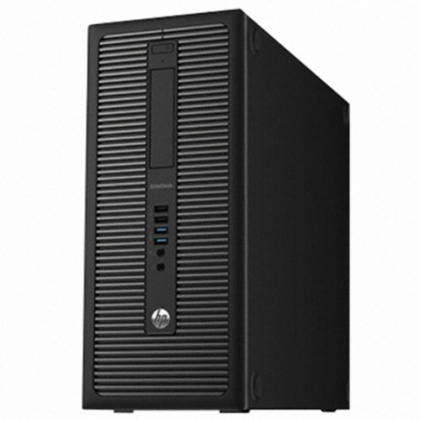
(서버용) |  |  |  | - | - | -
 | 인텔 i5-4570 쿼드코어 |  |  |  |  | -
 | 16GB DDR3 PC3-16000 (max 32GB) |  |  | - | - | -
 | 128GB SATA 6G SSD |  |  | - | - | -
 | 1TB SATA 6G 7200rpm ES HDD x 2ea |  |  | - | - | -
 | intel HD4600 Graphics |  |  | - | - | -
 | usb 2.0 x 6ea / usb 3.0 x 4ea |  |  | - | - | -
 | rs232c serial x 1ea |  |  | - |  | -
 | D-sub x 1ea / display port x 2ea |  |  | - | - | -
 | slim DVD Multi |  |  | - | - | -
 | Windows 7 Professional 64bit |  |  | - | - | -
 |  |  |  | - | - | -
데스크탑 | HP 600 G1 76PA | 1 | 1,200,000 | 1,200,000 | 120,000 | 1,320,000
 |  |  |  | - | - | -
 | 인텔 i3-4130 듀얼코어 |  |  | - | - | -
 | 4GB DDR3 PC3-16000 (max 32GB) |  |  | - | - | -
 | 1TB SATA 6G 7200rpm ES HDD x 2ea |  |  | - | - | -
 | intel HD4400 Graphics |  |  | - | - | -
 | usb 2.0 x 6ea / usb 3.0 x 4ea |  |  | - | - | -
 | rs232c serial x 1ea |  |  | - | - | -
 | D-sub x 1ea / display port x 2ea |  |  |  | - | -
 | slim DVD Multi |  |  |  | - | -
 | Windows 7 Professional 64bit |  |  | - | - | -
 |  |  |  | - | - | -
 |  |  |  | - | - | -
 |  |  |  | - | - | -
* 결제계좌 : 신한 110-138-600484 씨-넷 |  |  | 합 계 | 2,850,000 | 285,000 | 3,135,000
* 견적담당 : | 조규장(010-2910-7760)
* REMARK

